فسرب
 | فسرب | 1394 | 1395 | 1396 | 1397 | 1398 | 1399 | 1400 | 1401 | 1402
 | مفروضات
 | گاز |  |  |  |  |  | 0.014 | 0.01 | 0.01 | 0.01
 | برق |  |  |  |  |  | 0.004 | 0.01 | 0.02 | 0.03
 | روی |  | 2,337 | 3,043 | 2,753 | 2,432 | 2,374 | 3,000 | 3,000 | 3,000 |  | روی |  |  |  |  |  |  |  |  |  |  |  |  | سرب
 | سرب |  | 1,987 | 2,377 | 2,132 | 1,962 | 1,808 | 2,100 | 2,100 | 2,050 |  | 4,535 | 2,500 | 2,600 | 2,700 | 2,800 | 2,900 | 3,000 | 3,100 | 3,200 | 3,300 | 3,400 | 3,500 |  | 4,535 | 1,600 | 1,700 | 1,800 | 1,900 | 2,000 | 2,100 | 2,200 | 2,300 | 2,400 | 2,500 | 2,600
 | نرخ تورم |  | 12% | 5% | 47% | 22% | 48% | 35% | 20% | 20% |  | 200,000 | 1,880 | 2,015 | 2,149 | 2,284 | 2,419 | 2,555 | 2,690 | 2,825 | 2,960 | 3,096 | 3,231 |  | 200,000 | 2,316 | 2,364 | 2,412 | 2,459 | 2,507 | 2,555 | 2,602 | 2,650 | 2,698 | 2,745 | 2,793
 | نرخ ارز مبادله ای |  | 36,380 | 40,450 | 68,032 | 112,528 | 208,951 | 250,000 | 320,000 | 384,000 |  | 210,000 | 2,242 | 2,383 | 2,525 | 2,667 | 2,809 | 2,951 | 3,092 | 3,235 | 3,377 | 3,519 | 3,661 |  | 210,000 | 2,701 | 2,751 | 2,801 | 2,851 | 2,901 | 2,951 | 3,001 | 3,051 | 3,101 | 3,151 | 3,201
 | Rc سرب |  |  |  |  |  |  | 3% | 3% | 3% |  | 220,000 | 2,604 | 2,752 | 2,901 | 3,049 | 3,198 | 3,347 | 3,495 | 3,644 | 3,793 | 3,942 | 4,091 |  | 220,000 | 3,085 | 3,137 | 3,190 | 3,242 | 3,294 | 3,347 | 3,399 | 3,451 | 3,504 | 3,556 | 3,608
 | Rc روی |  |  |  |  |  |  | 8% | 8% | 8% |  | 230,000 | 2,966 | 3,121 | 3,276 | 3,432 | 3,587 | 3,743 | 3,898 | 4,054 | 4,210 | 4,365 | 4,521 |  | 230,000 | 3,470 | 3,524 | 3,579 | 3,633 | 3,688 | 3,743 | 3,797 | 3,852 | 3,907 | 3,961 | 4,016
 | Tc |  |  |  |  |  |  | 150 | 150 | 150 |  | 240,000 | 3,328 | 3,490 | 3,652 | 3,814 | 3,976 | 4,139 | 4,301 | 4,463 | 4,626 | 4,789 | 4,951 |  | 240,000 | 3,854 | 3,911 | 3,968 | 4,025 | 4,082 | 4,139 | 4,196 | 4,253 | 4,310 | 4,367 | 4,424
 |  |  |  |  |  |  |  |  |  |  |  | 250,000 | 3,690 | 3,859 | 4,028 | 4,196 | 4,365 | 4,535 | 4,704 | 4,873 | 5,042 | 5,212 | 5,381 |  | 250,000 | 4,239 | 4,298 | 4,357 | 4,416 | 4,475 | 4,535 | 4,594 | 4,653 | 4,713 | 4,772 | 4,831
 |  |  |  |  |  |  |  |  |  |  |  | 260,000 | 4,052 | 4,227 | 4,403 | 4,579 | 4,755 | 4,931 | 5,107 | 5,283 | 5,459 | 5,635 | 5,811 |  | 260,000 | 4,623 | 4,684 | 4,746 | 4,807 | 4,869 | 4,931 | 4,992 | 5,054 | 5,116 | 5,177 | 5,239
 |  |  |  |  |  |  |  |  |  |  |  | 270,000 | 4,414 | 4,596 | 4,779 | 4,961 | 5,144 | 5,327 | 5,509 | 5,692 | 5,875 | 6,058 | 6,241 |  | 270,000 | 5,007 | 5,071 | 5,135 | 5,199 | 5,263 | 5,327 | 5,391 | 5,455 | 5,519 | 5,583 | 5,647
 | نرخ شمش سرب صادراتی |  | 2,124 | 2,214 | 1,768 | 1,850 |  |  |  |  |  | 280,000 | 4,776 | 4,965 | 5,154 | 5,344 | 5,533 | 5,723 | 5,912 | 6,102 | 6,292 | 6,482 | 6,671 |  | 280,000 | 5,392 | 5,458 | 5,524 | 5,590 | 5,656 | 5,723 | 5,789 | 5,855 | 5,922 | 5,988 | 6,054
 | نرخ شمش سرب داخلی |  | 895 | 1,927 | 2,405 | 1,701 | 2,001 |  |  |  |  | 290,000 | 5,138 | 5,334 | 5,530 | 5,726 | 5,922 | 6,119 | 6,315 | 6,512 | 6,708 | 6,905 | 7,102 |  | 290,000 | 5,776 | 5,845 | 5,913 | 5,982 | 6,050 | 6,119 | 6,187 | 6,256 | 6,325 | 6,393 | 6,462
 | نرخ شمش روی صادراتی |  | 2,459 | 2,996 | 3,660 | 2,197 | 3,052 |  |  |  |  | 300,000 | 5,500 | 5,703 | 5,906 | 6,109 | 6,312 | 6,515 | 6,718 | 6,921 | 7,125 | 7,328 | 7,532 |  | 300,000 | 6,161 | 6,231 | 6,302 | 6,373 | 6,444 | 6,515 | 6,586 | 6,657 | 6,728 | 6,799 | 6,870
 | نرخ شمش روی داخلی |  | 2,456 | 3,420 | 3,338 | 2,126 | 2,476
 | نرخ نقره |  | 563,853 |  | 792,318 | 591,447

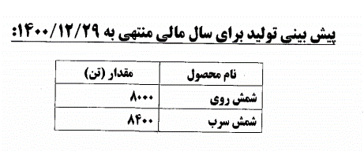
 | فروش دلاری |  | 2,268 | 2,617 | 3,340 | 2,198 | 2,402 | 2,678 | 2,696 | 2,671
 | مواد مستقیم دلاری |  | 1,117 | 1,420 | 2,439 | 1,842 | 1,372 | 1,659 | 1,661 | 1,640
 | مواد به فروش |  | 49% | 54% | 73% | 84% | 57% | 62% | 62% | 61%

 | مقدار ظرفیت(تن)
 | شمش سرب و آلیاژ | 40,000 | 40,000 | 40,000 | 40,000 | 40,000 | 40,000 | 40,000 | 40,000 | 40,000
 | شمش روی | 15,000 | 15,000 | 15,000 | 15,000 | 15,000 | 15,000 | 15,000 | 15,000 | 15,000

 | مقدار تولید(تن)
 | شمش سرب و آلیاژ | 0 | 2,055 | 4,897 | 3,786 | 6,173 | 5,726 | 6,500 | 7,000 | 8,000
 | شمش روی | 3,523 | 5,497 | 6,597 | 5,312 | 5,950 | 5,005 | 6,000 | 7,000 | 8,000
 | شمش نقره | 0.000 | 0.000 | 0.273 | 0.648 | 2.288 | 4.254 | 2 | 3 | 3
 | مجموع | 3,523 | 7,552 | 11,494 | 9,099 | 12,125 | 10,735 | 12,502 | 14,003 | 16,003

 | درصد صادراتی شمش سرب |  | 43% | 21% | 1% | 8% | 0% | 8% | 8% | 8%
 | درصد صادراتی شمش روی | 81% | 82% | 63% | 48% | 11% | 26% | 26% | 26% | 26%

 | مقدار فروش داخلی(تن)
 | شمش سرب | 0 | 852 | 4,016 | 3,575 | 5,499 | 3,417 | 5,958 | 6,417 | 7,333
 | شمش روی | 641 | 1,020 | 2,229 | 1,655 | 4,725 | 4,470 | 4,418 | 5,155 | 5,891
 | نقره (کیلوگرم) | 0.400 | 0.347 | 0.000 | 0.888 | 0.514 | 0.000 | 2 | 3 | 3
 | مجموع | 641 | 1,872 | 6,245 | 5,231 | 10,225 | 7,887 | 10,379 | 11,574 | 13,228
 | مقدار فروش صادراتی(تن)
 | شمش سرب | 0 | 650 | 1,050 | 20 | 500 | 0 | 542 | 583 | 667
 | شمش روی | 2,711 | 4,598 | 3,720 | 1,554 | 597 | 1,600 | 1,582 | 1,845 | 2,109
 | مجموع | 2,711 | 5,248 | 4,770 | 1,574 | 1,097 | 1,600 | 2,123 | 2,429 | 2,776
 | مجموع کل | 3,352 | 7,120 | 11,015 | 6,805 | 11,322 | 9,487 | 12,502 | 14,003 | 16,003

 |  |  |  |  |  |  |  |  |  |  | هر انس | گرم | قیمت
 | شمش روی داخلی به شمش روی جهانی |  | 105% | 112% | 121% | 87% | 104% | 100% | 100% | 100% | 1 | 31 | 24 | دلار
 | شمش سرب داخلی به شمش سرب جهانی |  | 45% | 81% | 113% | 87% | 111% | 100% | 100% | 100%
 | شمش روی صادراتی به شمش روی جهانی |  | 105% | 98% | 133% | 90% | 129% | 100% | 100% | 100% |  | گرم | دلار
 | شمش سرب صادراتی به شمش سرب جهانی |  | 107% | 93% | 83% | 94% | - | 100% | 100% | 100% |  | 31 | 24
 | نرخ دلاری نقره |  | 563,853 | - | 792,318 | 591,447 | - | 774,194 | 774,194 | 774,194 | نقره | 1 | 0.774
 |  |  |  |  |  |  |  |  |  |  |  | 1,000,000 | 774,194
 | نرخ فروش داخلی(ریال برای هر تن)
 | شمش سرب |  | 32,572,770 | 77,939,243 | 163,604,196 | 191,464,994 | 418,070,530 | 525,000,000 | 672,000,000 | 787,200,000
 | شمش روی | 68,240,250 | 89,341,176 | 138,323,463 | 227,123,867 | 239,239,577 | 517,279,418 | 750,000,000 | 960,000,000 | 1,152,000,000
 | نقره | 16,675,000,000 | 20,512,968,300 |  | 53,903,153,153 | 66,554,474,708 |  | 193,548,387,097 | 247,741,935,484 | 297,290,322,581
 | نرخ فروش صادراتی(ریال برای هرتن)
 | شمش سرب |  | 77,253,846 | 89,540,000 | 120,250,000 | 208,140,000 |  | 525,000,000 | 672,000,000 | 787,200,000
 | شمش روی | 64,841,756 | 89,459,983 | 121,200,000 | 248,979,408 | 247,266,332 | 637,723,750 | 750,000,000 | 960,000,000 | 1,152,000,000

 | مبلغ فروش داخلی(میلیون ریال)
 | شمش سرب | 0 | 27,752 | 313,004 | 584,885 | 1,052,866 | 1,428,547 | 3,128,078 | 4,311,935 | 5,772,713
 | شمش روی | 43,742 | 91,128 | 308,323 | 375,890 | 1,130,407 | 2,312,239 | 3,313,839 | 4,948,666 | 6,786,741
 | نقره (کیلوگرم) | 6,670 | 7,118 | 0 | 47,866 | 34,209 | 0 | 456,610 | 654,596 | 897,732
 | سایر | 0 | 0 | 0 | 148,387 | 331,386 | 0 | 0 | 0 | 0
 | مجموع | 50,412 | 125,998 | 621,327 | 1,157,028 | 2,548,868 | 3,740,786 | 6,898,526 | 9,915,196 | 13,457,186
 | مبلغ فروش صادراتی(میلیون ریال)
 | شمش سرب | 0 | 50,215 | 94,017 | 2,405 | 104,070 | 0 | 284,422 | 392,065 | 524,887
 | شمش روی | 175,786 | 411,337 | 450,864 | 386,914 | 147,618 | 1,020,358 | 1,186,161 | 1,771,334 | 2,429,259
 | مجموع | 175,786 | 461,552 | 544,881 | 389,319 | 251,688 | 1,020,358 | 1,470,584 | 2,163,400 | 2,954,146
 | مجموع کل | 226,198 | 587,550 | 1,166,208 | 1,546,347 | 2,800,556 | 4,761,144 | 8,369,110 | 12,078,596 | 16,411,332
 |  | 22% | 21% | 53% | 75% | 91% | 79% | 82% | 82% | 82%

 |  | 46% | 49% | 54% | 73% | 84% | 57% | 62% | 62% | 61%
 | بهای تمام شده کالای فروش رفته کل
 | مواد مستقیم | 103,883 | 289,377 | 632,631 | 1,129,337 | 2,347,162 | 2,718,924 | 5,185,959 | 7,443,194 | 10,078,679
 | دستمزد مستقیم | 30,360 | 47,021 | 73,006 | 94,526 | 130,539 | 184,406 | 248,948 | 298,738 | 358,485
 | سربار | 145,129 | 249,719 | 404,991 | 470,925 | 621,162 | 726,125 | 1,099,773 | 1,592,213 | 2,282,871
 | جمع هزینه های تولیدی | 279,372 | 586,117 | 1,110,628 | 1,694,788 | 3,098,863 | 3,629,455 | 6,534,680 | 9,334,144 | 12,720,035
 | هزینه جذب نشده | 27,244 | 24,706 | 9,883 | 15,958 | 3,535 | 13,522 | 0 | 0 | 0
 | کاهش (افزایش) موجودی انبار | 14,405 | 32,817 | 37,370 | 553,899 | 615,875 | 597,114 | 0 | 0 | 0
 | مجموع بهای تمام شده کالای فروش رفته | 237,723 | 528,594 | 1,063,375 | 1,124,931 | 2,479,453 | 3,018,819 | 6,534,680 | 9,334,144 | 12,720,035
 |  | 37% | 49% | 57% | 67% | 76% | 75% | 79% | 80% | 79%
 |  | 11% | 8% | 7% | 6% | 4% | 5% | 4% | 3% | 3%
 |  | 52% | 43% | 36% | 28% | 20% | 20% | 17% | 17% | 18%
 | نسبت مواد به تولید
 | کنسانتره سرب و مواد پر عیار |  | 0.7 | 1.7 | 1.8 | 2.5 | 1.8 | 2 | 2 | 2
 | کنسانتره روی عیار20 | 11 | 3 | 7 | 5 | 6 | 5 | 5 | 5 | 5
 | سرباره سرب کم عیار و مواد کم عیار |  | 0.96 | 0.52 | 0.46 | 0.10 | 0.07 | 0.07 | 0.07 | 0.07
 | فیلتر کیک لیچ |  |  |  | 19 | 18 | 21 | 20.00 | 20.00 | 20.00
 | سایر مواد | 0.00 | 3.00 | 0.00 | 0.08 | 0.02 | 0.02 | 0.02 | 0.02 | 0.02

27 | عیار سنگ پرعیار | 0.27 | 4
20 | عیار پودر سنگ متوسط عیار | 0.20 | 5
0.1 | عیار پودر سنگ کم عیار | 0.10 | 10
0.26 | عیار کنسانتره روی | 0.26 | 3.85
0.05 | عیار کیک لیچ | 0.05 | 20.00 | 4-8

 | هرتن کنسانتره سرب چقدر شمش سرب | 0.50 | 2

 | مقدار مواد مصرفی
 | کنسانتره سرب و مواد پر عیار | 0 | 1,477 | 8,500 | 6,975 | 15,357 | 10,231 | 13,000 | 14,000 | 16,000
 | فيلترکيک سرب ۱ | 0 | 0 | 0 | 1,044 | 0 | 0
 | کنسانتره روی عیار20 | 40,003 | 13,768 | 47,808 | 25,252 | 37,531 | 22,914 | 30,000 | 35,000 | 40,000
 | سرباره سرب کم عیار و مواد کم عیار | 0 | 7,271 | 6,000 | 4,223 | 1,252 | 737 | 446 | 481 | 549
 | فیلتر کیک لیچ | 0 | 0 | 0 | 101,319 | 108,409 | 105,476 | 120,000 | 140,000 | 160,000
 | مواد B.Z.S (هیدروکسید) | 6,632 | 39,147 | 20,000 | 3,467 | 0 | 0
 | سایر مواد | 0 | 22,629 | 0 | 699 | 213 | 225 | 262 | 293 | 335
 | جمع | 46,635 | 84,292 | 82,308 | 142,979 | 162,762 | 139,583 | 163,708 | 189,774 | 216,885

عیار |  | کنسانتره روی عیار 20%
0.26 | کنسانتره روی خام | 18,155 | 13,768 | 47,808 | 10,570 | 7,528 | 9,824
0.27 | پودر سنگ معدن پر عیار | 21,848 | 0 | 0 | 4,151 | 25,435 | 4,302
0.2 | پودر سنگ معدن متوسط عیار روی | 0 | 0 | 0 | 7,632 | 3,582 | 6,758
0.1 | پودر سنگ معدن کم عیار روی | 0 | 0 | 0 | 2,899 | 985 | 2,030
0.2 | کنسانتره روی عیار 20% | 40,003 | 13,768 | 47,808 | 25,252 | 37,531 | 22,914 | 30,000.00 | 35,000.00 | 40,000.00
 |  | 2,596,887 | 21,017,700 | 12,811,421 | 44,722,587 | 62,539,871 | 118,657,461 | 172,865,297 | 212,662,672 | 251,966,970
 |  | 0.04 | 0.24 | 0.09 | 0.20 | 0.26 | 0.23 | 0.23 | 0.22 | 0.22

 | مقدار مواد مصرفی
 | کنسانتره سرب و مواد پر عیار | 0 | 1,477 | 8,500 | 6,975 | 15,357 | 10,231
 | فیلتر کیک لیچ | 0 | 0 | 0 | 101,319 | 108,409 | 105,476
 | فيلترکيک سرب ۱ | 0 | 0 | 0 | 1,044 | 0 | 0
 | کنسانتره روی خام | 13,965 | 10,591 | 36,775 | 8,131 | 5,791 | 7,557
 | پودر سنگ معدن پر عیار | 16,184 | 0 | 0 | 3,075 | 18,841 | 3,187
 | پودر سنگ معدن متوسط عیار روی | 0 | 0 | 0 | 7,632 | 3,582 | 6,758
 | پودر سنگ معدن کم عیار روی | 0 | 0 | 0 | 5,797 | 1,970 | 4,059
 | سرباره سرب کم عیار و مواد کم عیار | 0 | 7,271 | 6,000 | 4,223 | 1,252 | 737
 | مواد B.Z.S (هیدروکسید) | 6,632 | 39,147 | 20,000 | 3,467 | 0 | 0
 | سایر مواد | 0 | 22,629 | 0 | 699 | 213 | 225
 | جمع | 36,781 | 81,115 | 71,275 | 142,362 | 155,415 | 138,230

 | کنسانتره روی | 13,965 | 10,591 | 36,775 | 8,131 | 1,736 | 0
 | کنسانتره روی خام | 0 | 0 | 0 | 0 | 4,055 | 7,557
 | جمع | 13,965 | 10,591 | 36,775 | 8,131 | 5,791 | 7,557

عیار 98 | نرخ مواد مصرفی به قیمت جهانی
50 | کنسانتره سرب و مواد پر عیار |  | 44% | 27% | 46% | 34% | 41%
 | کنسانتره روی عیار 20 |  | 5% | 4% | 9% | 8% | 6% | 7% | 7% | 7%
 | فیلتر کیک لیچ |  |  |  | 1% | 1% | 1% | 1% | 1% | 1%
 | سرباره سرب کم عیار و مواد کم عیار |  | 0.43% | 0.32% | 0.21% | 0.14% | 7% | 1% | 1% | 1%

 | نرخ مواد مصرفی
 | کنسانتره سرب و مواد پر عیار |  | 31,580,907 | 25,530,000 | 66,608,172 | 75,158,560 | 155,346,691 | 183,000,000 | 234,240,000 | 273,024,000
 | فيلترکيک سرب ۱ |  |  |  | 730,843
 | کنسانتره روی عیار 20 | 2,195,216 | 4,017,853 | 5,049,773 | 17,251,629 | 22,956,384 | 31,879,480 | 52,500,000 | 67,200,000 | 80,640,000
 | سرباره سرب کم عیار و مواد کم عیار |  | 308,761 | 310,000 | 308,785 | 308,307 | 25,046,133 | 5,250,000 | 6,720,000 | 7,872,000
 | فیلتر کیک لیچ |  |  |  | 1,160,730 | 2,722,256 | 2,493,202 | 7,500,000 | 9,600,000 | 11,520,000
 | مواد B.Z.S (هیدروکسید) | 2,422,799 | 2,944,645 | 7,610,000 | 12,555,524
 | سایر مواد |  | 3,088,736 |  | 94,284,692 | 168,455,399 | 522,893,333 | 705,906,000 | 847,087,200 | 1,016,504,640

 | درصد واردات پودر سنگ از ترکیه نسبت به کل خرید | 64%
 | هزینه حمل و ترخیص هرتن از ترکیه (دلار) | 30
 | هزینه حمل |  |  |  |  |  |  | 144,643 | 216,000 | 296,229

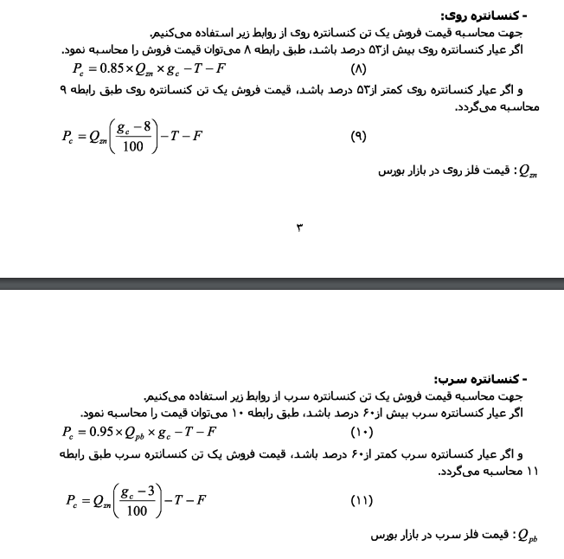
 | مبلغ مواد مصرفی
 | کنسانتره سرب و مواد پر عیار | 0 | 46,645 | 217,005 | 464,592 | 1,154,210 | 1,589,352 | 2,379,000 | 3,279,360 | 4,368,384
 | فيلترکيک سرب ۱ | 0 | 0 | 0 | 763 | 0 | 0 |  |  |  |  |  |  |  |  |  |  |  |  |  |  |  |  | واردات | 18000
 | کنسانتره روی عیار 20 | 87,815 | 55,319 | 241,417 | 435,639 | 861,568 | 730,488 | 1,719,643 | 2,568,000 | 3,521,829 |  |  |  |  |  |  |  |  |  |  |  |  |  | هیدروکسید | 10000
 | سرباره سرب کم عیار و مواد کم عیار | 0 | 2,245 | 1,860 | 1,304 | 386 | 18,459 | 2,343 | 3,229 | 4,323 |  |  |  |  |  |  |  |  |  |  |  |  |  |  | 64%
 | فیلتر کیک لیچ | 0 | 0 | 0 | 117,604 | 295,117 | 262,973 | 900,000 | 1,344,000 | 1,843,200 |  |  |  |  |  |  |  |  |  |  |  |  |  |  | 23%
 | مواد B.Z.S (هیدروکسید) | 16,068 | 115,274 | 152,200 | 43,530 | 0 | 0
 | سایر مواد | 0 | 69,895 | 0 | 65,905 | 35,881 | 117,651 | 184,973 | 248,604 | 340,943
 | جمع | 103,883 | 289,378 | 612,482 | 1,129,337 | 2,347,162 | 2,718,923 | 5,185,959 | 7,443,194 | 10,078,679

 | تعمیر و نگه داری دلاری به ازای هرواحد تولید |  | 0.84 | 0.87 | 0.67 | 0.55 | 0.43 | 0.50 | 0.50 | 0.50
 |  | 46% | 25% | 31% | 36% | 31% | 30% | 31% | 31% | 30%
 | سربار تولید کل
 | دستمزد غیر مستقیم | 24,845 | 21,412 | 35,534 | 44,331 | 58,227 | 75,963 | 102,550 | 123,060 | 147,672
 | مواد غیر مستقیم | 66,368 | 62,492 | 125,278 | 168,890 | 192,665 | 218,872 | 345,104 | 494,741 | 678,502
 | برق و گاز و سوخت | 20,828 | 45,680 | 62,688 | 66,463 | 74,691 | 53,052 | 151,069 | 397,577 | 793,483
 | تعمیر و نگه داری دارایی غیر جاری | 8,153 | 30,608 | 35,174 | 45,789 | 62,419 | 88,923 | 125,000 | 160,000 | 192,000
 | استهلاک | 7,522 | 10,759 | 13,456 | 10,321 | 15,329 | 31,418 | 36,184 | 36,184 | 36,184
 | ملزومات | 7,605 | 12,044 | 27,747 | 28,422 | 62,157 | 58,832 | 77,531 | 86,835 | 99,240
 | سایر اقلام | 9,808 | 66,724 | 105,114 | 106,709 | 155,674 | 199,065 | 262,336 | 293,816 | 335,790
 | جمع | 145,129 | 249,719 | 404,991 | 470,925 | 621,162 | 726,125 | 1,099,773 | 1,592,213 | 2,282,871

 | انرژی
 | گاز مصرفی متر مکعب بر تن | 611 |  |  |  |  |  | 24,810 | 35,567 | 48,778
 | برق مصرفی کیلو وات ساعت | 4,040 |  |  |  |  |  | 126,259 | 362,010 | 744,706
 | هزینه انرژی |  |  |  |  |  |  | 151,069 | 397,577 | 793,483

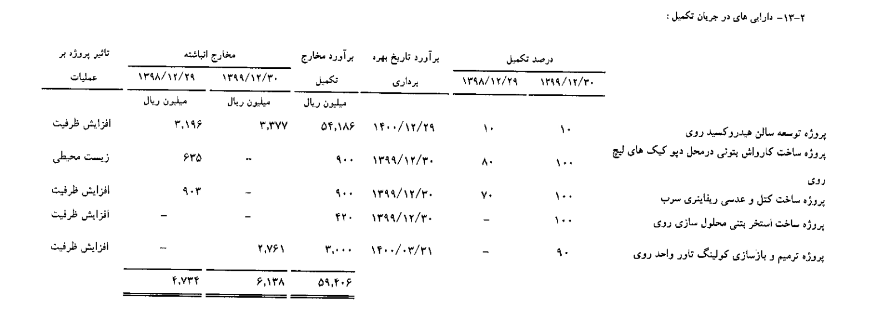

 |  |  |  |  |  |  |  |  |  |  |  |  |  |  |  | 57,186
 | کمیسیون فروش به مبلغ فروش | 1% | 1% | 1% | 1% | 1% | 1% | 1% | 1% | 1% |  |  |  |  |  | 4,766

 | هزینه عمومی اداری و فروش(میلیون ریال)
 | حقوق و دستمزد | 5,367 | 10,948 | 9,769 | 11,958 | 26,471 | 38,715 | 52,265 | 62,718 | 75,262
 | حق العمل و کمیسیون فروش | 2,025 | 6,095 | 8,711 | 13,189 | 14,219 | 51,518 | 83,691 | 120,786 | 164,113
 | استهلاك | 824 | 2,401 | 1,802 | 2,731 | 1,581 | 2,919 | 2,919 | 2,919 | 2,919
 | سایر | 23,517 | 21,752 | 21,982 | 24,980 | 26,254 | 47,647 | 64,323 | 77,188 | 92,626
 | جمع | 31,733 | 41,196 | 42,264 | 52,858 | 68,525 | 140,799 | 203,199 | 263,611 | 334,920

 | صورت سود و زیان
 | فروش | 226,198 | 587,619 | 1,166,208 | 1,546,347 | 2,800,556 | 4,904,482 | 8,369,110 | 12,078,596 | 16,411,332 |  | ارزش ذاتی (میلیارد ریال) | 13,455
 | بهای تمام شده کالای فروش رفته | 237,723 | 528,594 | 1,063,375 | 1,124,931 | 2,479,453 | 3,018,819 | 6,534,680 | 9,334,144 | 12,720,035 |  | ارزش بازار (میلیارد ریال) | 21,947
 | سود (زیان) ناخالص | 11,525 | 59,025 | 102,833 | 421,416 | 321,103 | 1,885,663 | 1,834,430 | 2,744,452 | 3,691,297
 | حاشیه سود ناخالص | -5% | 10% | 9% | 27% | 11% | 38% | 22% | 23% | 22% |  |  | 41,786
 | هزینه های عمومی, اداری و تشکیلاتی | 31,733 | 41,196 | 42,264 | 52,858 | 68,525 | 140,799 | 203,199 | 263,611 | 334,920
 | سایر درامدها و هزینه های عملیاتی | 10,569 | 4,429 | 40,620 | 11,210 | 84,293 | 129,372 | 0 | 0 | 0
 | سود (زیان) عملیاتی | 53,827 | 22,258 | 101,189 | 357,348 | 336,871 | 1,615,492 | 1,631,231 | 2,480,841 | 3,356,377
 | حاشیه سود عملیاتی | -24% | 4% | 9% | 23% | 12% | 33% | 19% | 21% | 20%
 | هزینه های مالی | 0 | 2,872 | 3,576 | 4,669 | 7,377 | 18,200 | 75,276 | 0 | 0
 | خالص درامدها و هزینه های غیرعملیاتی | 9,125 | 1,896 | 145 | 5,367 | 15,512 | 8,828 | 181,755 | 302,341 | 281,582
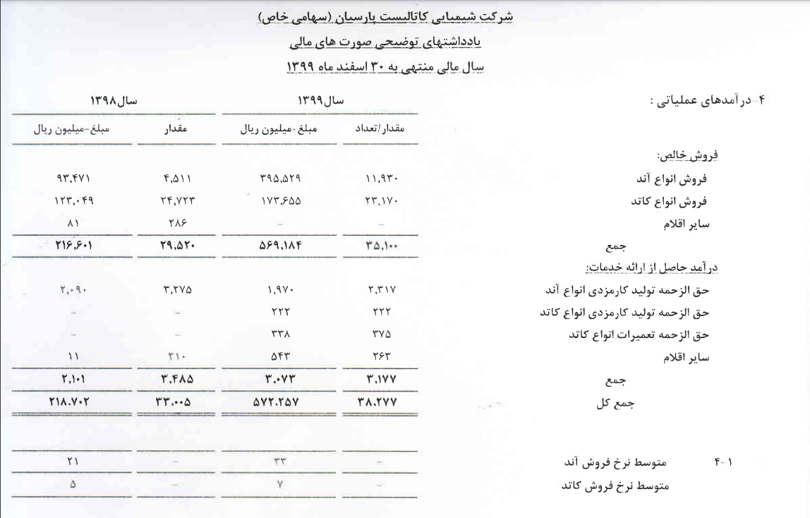
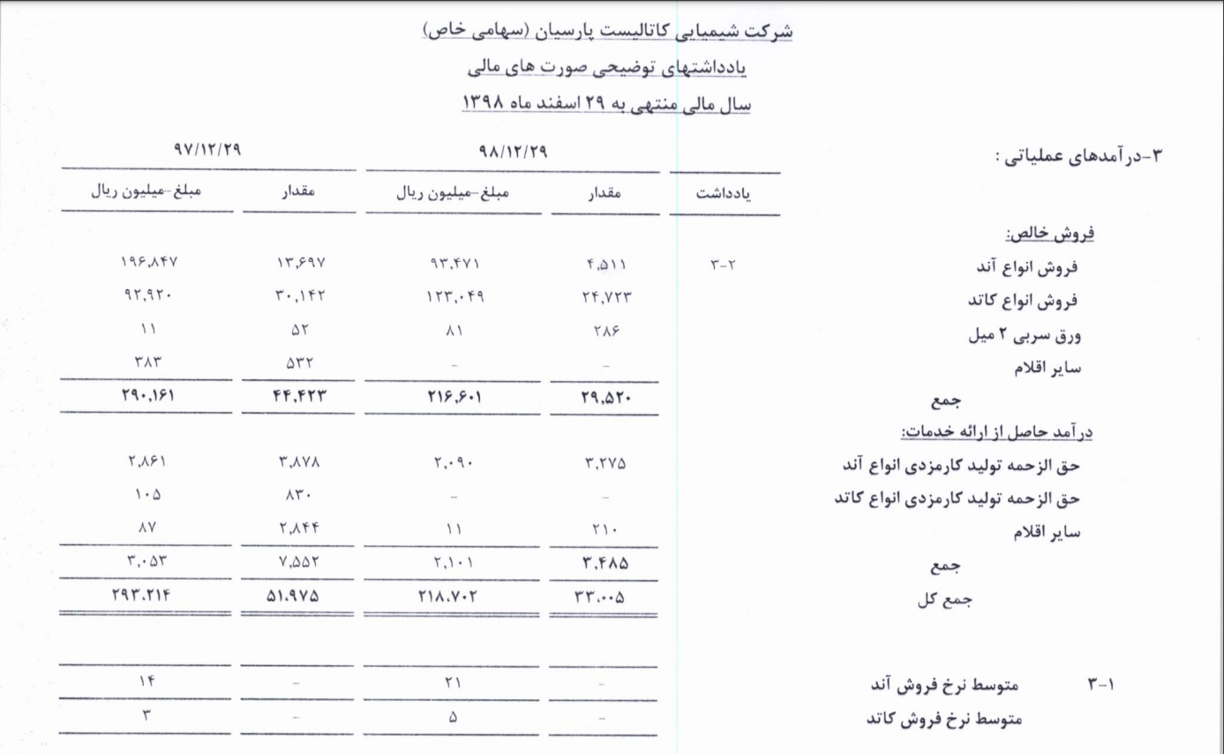
 | سود قبل از مالیات | 44,702 | 21,282 | 97,758 | 358,047 | 345,006 | 1,606,121 | 1,737,710 | 2,783,182 | 3,637,959
 | مالیات جاری | 0 | 0 | 0 | 65,072 | 60,463 | 179,647 | 277,564 | 447,588 | 605,682
 | سود (زیان) خالص | 44,702 | 21,282 | 97,758 | 292,975 | 284,543 | 1,426,474 | 1,460,146 | 2,335,594 | 3,032,277
 | حاشیه سود خالص | -20% | 4% | 8% | 19% | 10% | 29% | 17% | 19% | 18%
 | سرمایه | 322,000 | 322,000 | 322,000 | 322,000 | 322,000 | 322,000 | 322,000 | 322,000 | 322,000
 | سود هر سهم | 139 | 66 | 304 | 910 | 884 | 4,430 | 4,535 | 7,253 | 9,417

 | درآمد مشمول مالیات | 44,871 | 26,981 | 49,567 | 246,580 | 300,636 | 1,193,177 | 1,233,617 | 1,989,281 | 2,691,919
 |  | 0% | 0% | 0% | -26% | -20% | -15% | -23% | -23% | -23%

 | سایر درآمدها و هزینه های عملیاتی
 | سود یا زیان ناشی از تسعیر دارایی های ارزی عملیاتی | 0 | 0 | 0 | 0 | 63,153 | 119,415 | 0 | 0 | 0
 | سایر درآمد ها و هزینه ها | 16,675 | 29,135 | 50,503 | 4,748 | 24,675 | 9,957 | 0 | 0 | 0
 | هزینه های جذب نشده در تولید | 27,244 | 24,706 | 9,883 | 15,958 | 3,535 | 0 | 0 | 0 | 0
 | مجموع | 10,569 | 4,429 | 40,620 | 11,210 | 84,293 | 129,372 | 0 | 0 | 0

 | سایر درآمدها و هزینه های غیر عملیاتی
 | سود تسعیر دارایی ها | 7 | 16 | 23 | 187 | 49 | 169 | 166,717 | 284,295 | 259,927
 | سود سهام سایر شرکت ها | 2,612 | 575 | 1,833 | 4,108 | 15,021 | 15,038 | 15,038 | 18,046 | 21,655
 | سود سپرده گذاری | 845 | 146 | 81 | 46 | 8 | 43 | 0 | 0 | 0
 | درآمد حاصل از فروش اعتباری اعتبار مالیات | 0 | 0 | 0 | 0 | 0 | 6,571 | 0 | 0 | 0
 | سایر درآمد ها و هزینه ها | 5,675 | 1,159 | 1,792 | 1,026 | 434 | 149 | 0 | 0 | 0
 | مجموع | 9,125 | 1,896 | 145 | 5,367 | 15,512 | 8,828 | 181,755 | 302,341 | 281,582

 | فروش |  |  |  |  |  | 4,904,482 | 8,369,110 | 12,078,596 | 16,411,332
 | بهای تمام شده |  |  |  |  |  | 3,018,819 | 6,534,680 | 9,334,144 | 12,720,035
 | استهلاک |  |  |  |  |  | 34,337 | 39,103 | 39,103 | 39,103
 | وجه نقد عملیاتی |  |  |  |  |  | 1,920,000 | 1,873,532 | 2,783,555 | 3,730,399
 | هزینه های عمومی اداری |  |  |  |  |  | 140,799 | 203,199 | 263,611 | 334,920
 | سود مجمع |  |  |  |  |  | 855,884 | 730,073 | 1,167,797 | 1,516,139
 | خالص وجه نقد |  |  |  |  |  | 923,317 | 940,260 | 1,352,146 | 1,879,341

 | مانده وام ریالی |  |  |  |  |  |  | 418,200

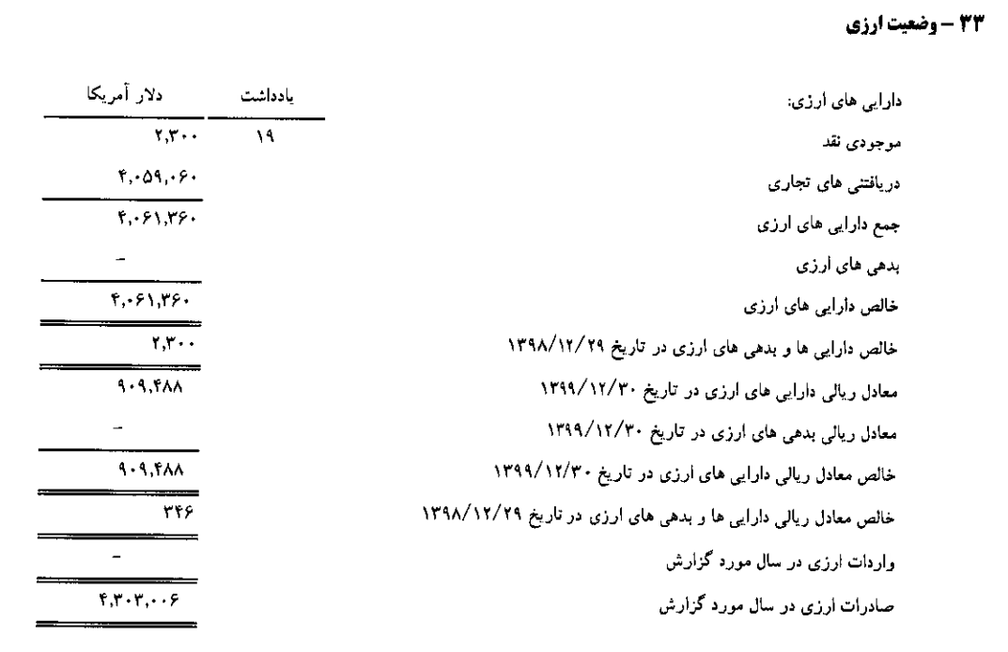

 |  |  | شرکت ملی سرب و روی ایران (سهامی عام)

 |  |  | جزئیات مصرف انرژی طی سالیان اخیر |  |  |  |  |  |  |  |  |  | دلار
 |  |  |  |  |  |  |  |  |  |  | خالص دارایی های ارزی |  | 4,061,360

 |  |  |  |  |  |  |  |  |  |  |  | سال 99 | 848,623
 |  |  | شرح | واحد | عملکرد سال مالی 87 |  | عملکرد سال مالی 88 |  | پیش بینی سال مالی 89 |  |  | سال 1400 | 1,015,340 | 166,717
 |  |  |  |  | مقدار مصرف | مبلغ - میلیون ریال | مقدار مصرف | مبلغ - میلیون ریال | مقدار مصرف | مبلغ - میلیون ریال |  | سال 1401 | 1,299,635 | 284,295
 |  |  | گاز | متر مکعب | 7,876,552 | 926 | 5,640,534 | 891 | 8,460,801 | 1,336 |  | سال 1402 | 1,559,562 | 259,927
 |  |  | برق | مگاوات ساعت | 47,000 | 8,621 | 30,000 | 5,139 | 70,000 | 15,400
 |  |  | مازوت | لیتر | 3,780,000 | 809 | 800,000 | 205 | 1,200,000 | 308
 |  |  | گازوئيل | لیتر | 372,000 | 72 | 60,000 | 121 | 558,000 | 112

 |  |  |  |  | مقدار تولید |  | مقدار تولید |  | مقدار تولید
 |  |  | شمش روی | تن | 2,697 |  | 0 |  | 4,219
 |  |  | شمش سرب | تن | 8,502 |  | 11,783 |  | 8,798
 |  |  | شمش نقره | تن | 0 |  | 2 |  | 4
 |  |  | مجموع | تن | 11,199 |  | 11,785 |  | 13,021
 |  |  | گاز مصرفی | متر مکعب بر تن | 703 |  | 479 |  | 650 | 611
 |  |  | برق مصرفی | کیلوا وات ساعت | 4,197 |  | 2,546 |  | 5,376 | 4,040

Sheet1
مواد مستقیم | 72% | 37% | 49% | 57% | 67% | 76% | 75% | 2011 | 138 | استرالیا | 68
دستمزد مستقیم | 5% | 11% | 8% | 7% | 6% | 4% | 5% | 2012 | 138 | چین | 44
سربار | 23% | 52% | 43% | 36% | 28% | 20% | 20% | 2013 | 130 | مکزیک | 22 | شرکت | ماده اولیه | محصول
 |  |  |  |  |  |  |  | 2014 | 150 | پرو | 20 | فاسمین | خاک معدنی | کنسانتره روی سولفوره، کنسانتره روی خام، کنسانتره روی پخته، شمش روی، کنسانتره سرب، شمش سرب
 |  |  |  |  |  |  |  | 2015 | 168.2 | قزاقستان | 12 | فسرب | کنسانتره سرب و مواد پرعیار، انواع پودر سنگ معدن ، کنسانتره روی خام، فیلتر کیک لیچ | شمش روی، شمش سرب، شمش نقره
 |  |  |  |  |  |  |  | 2016 | 157.3 | USA | 11 | فرآور | پودر روی، خاک معدنی و کنسانتره، اسید سولفوریک | شمش روی، ورق روی، سولفات روی
 |  |  |  |  |  |  |  | 2017 | 140 | هند | 10 | باما | خاک سولفور، سنگ های کم عیار | کربنات روی، کنسانتره سولفور روی، کنسانتره اکسید روی، شمش روی، کنسانتره سولفور سرب، کربنات سرب
 |  |  |  |  |  |  |  | 2018 | 130 | بولیوی | 4.8 | فروی | انواع خاک روی، ذغال سنگ | اکسید روی، کیک روی، سرباره روی، شمش روی، سولفور سرب، کربنات سرب
 |  |  |  |  |  |  |  | 2019 | 130 | سوئد | 3.6 | فگستر | کنسانتره روی | شمش روی، شمش سرب
 |  |  |  |  |  |  |  | 2020 | 132 | کانادا | 2.3 | کبافق | سنگ کم عیار معدنی، مواد ناریه | کنسانتره روی، شمش روی، کنسانتره سرب، شمش سرب
 |  |  |  |  |  |  |  |  |  | سایر | 34 | فزرین | خاک معدنی | کنسانتره روی خام، کنسانتره روی سولفوره، کنسانتره روی، شمش روی، کنسانتره سرب
 |  |  |  |  |  |  |  |  |  |  |  | کیمیا | خاک سرب و روی | کنسانتره روی اکسیده، کنسانتره روی سولفوره، شمش روی، کنسانتره سرب اکسیده، کنسانتره سرب سولفوره، کنسانتره مس
 |  |  |  |  |  |  |  |  |  |  |  | فتوسا | خاک سرب و روی | کنسانتره روی اکسیده، کنسانتره روی سولفوره، شمش روی، کنسانتره سرب اکسیده، کنسانتره سرب سولفوره، کنسانتره منگنز

 |  |  |  |  |  |  |  | استرالیا | 36
 |  |  |  |  |  |  |  | چین | 18
 |  |  |  |  |  |  |  | پرو | 6
 |  |  |  |  |  |  |  | مکزیک | 5.6
 |  |  |  |  |  |  |  | USA | 5
 |  |  |  |  |  |  |  | روسیه | 4
 |  |  |  |  |  |  |  | هند | 2.5
 |  |  |  |  |  |  |  | قزاقستان | 2
 |  |  |  |  |  |  |  | بولیوی | 1.6
 |  |  |  |  |  |  |  | سوئد | 1.1
 |  |  |  |  |  |  |  | ترکیه | 0.86
 |  |  |  |  |  |  |  | سایر | 5

 | سرب
 | باتری | 0.86
 | نورد و محصولات تابع | 0.07
 | آلیاژهای سربی | 0.05
 | سایر | 0.02

 | روی
 | گالوانیزه | 0.55
 | ریخته گری | 0.17
 | برنج و برنز | 0.17
 | روی نورد شده | 0.06
 | مواد شیمیایی | 0.06
 | سایر | 0.04

